상품제안서
신문지 지우개 연필 3본입세트(재생) | 상품코드: F00222

 |  |  |  |  |  |  | 02-412-0044 | www.easy1.co.kr
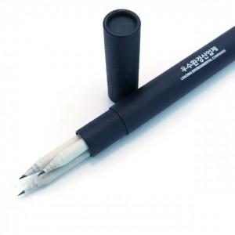 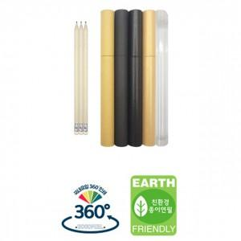

【상세/제작정보】 | ★ 기본 연필 3자루 인쇄포함 / 원통케이스인쇄시 + 150원 추가

【인쇄/포장옵션】 | 실크 / 포장불가능

【공급단가】 | 수량 | 500~ | 1,000~ | 2,000~ | 3,000~ | 5,000~
*VAT별도 | 단가 | 770원 | 740원 | 710원 | 680원 | 660원

【상품 URL】 | https://easy1.co.kr:443/src/goods_detail.php?gdno=222

